Frequency analyses
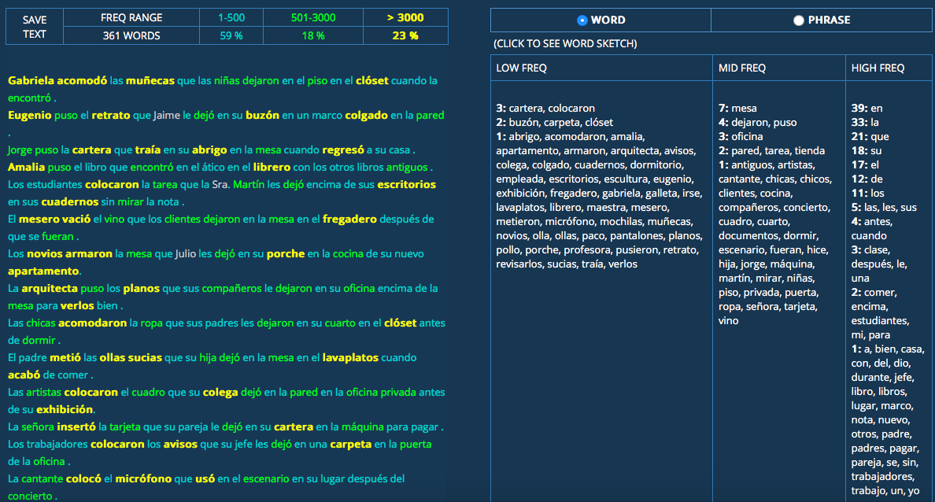
word | Rank |  |  |  |  |  | https://corpus.byu.edu/coca/
Ir (irse) | 37
Ver | 39 |  |  |  |  |  |  | critical 21-40 (with middle PP)
encontrar | 81 |  |  |  |  |  |  | Low frequency
poner | 87 |  |  |  |  |  |  | 3: cartera, colocaron
Dejar | 89 |  |  |  |  |  |  | 2: buzón, carpeta, clóset
Llegar | 91 |  |  |  |  |  |  | 1: abrigo, acomodaron, amalia, apartamento, armaron, arquitecta, avisos, colega, colgado, cuadernos, dormitorio, empleada, escritorios, escultura, eugenio, exhibición, fregadero, gabriela, galleta, irse, lavaplatos, librero, maestra, mesero, metieron, micrófono, mochilas, muñecas, novios, olla, ollas, paco, pantalones, planos, pollo, porche, profesora, pusieron, retrato, revisarlos, sucias, traía, verlos
Llevar | 99
Hablar | 110
Quedar | 128
tomar | 130
Salir | 151 |  |  |  |  |  |  | Mid frequency
Llamar | 153 |  |  |  |  |  |  | 7: mesa
hijo | 170 |  |  |  |  |  |  | 4: dejaron, puso
leer | 171 |  |  |  |  |  |  | 3: oficina
Volver | 180 |  |  |  |  |  |  | 2: pared, tarea, tienda
Ayudar | 203 |  |  |  |  |  |  | 1: antiguos, artistas, cantante, chicas, chicos, clientes, cocina, compañeros, concierto, cuadro, cuarto, documentos, dormir, escenario, fueran, hice, hija, jorge, máquina, martín, mirar, niñas, piso, privada, puerta, ropa, señora, tarjeta, vino
juego | 284
Ganar | 286
Pagar | 287
Terminar | 300 |  |  |  |  |  |  | High frequency
servir | 316 |  |  |  |  |  |  | 39: en
Comer | 431 |  |  |  |  |  |  | 33: la
aceptar | 464 |  |  |  |  |  |  | 21: que
papel | 484 |  |  |  |  |  |  | 18: su
Plan | 487 |  |  |  |  |  |  | 17: el
Traer | 497 |  |  |  |  |  |  | 12: de
tocar | 502 |  |  |  |  |  |  | 11: los
preparar | 541 |  |  |  |  |  |  | 5: las, les, sus
práctica | 545 |  |  |  |  |  |  | 4: antes, cuando
Meter | 686 |  |  |  |  |  |  | 3: clase, después, le, una
Bajar | 708 |  |  |  |  |  |  | 2: comer, encima, estudiantes, mi, para
sencillo | 720 |  |  |  |  |  |  | 1: a, bien, casa, con, del, dio, durante, jefe, libro, libros, lugar, marco, nota, nuevo, otros, padre, padres, pagar, pareja, se, sin, trabajadores, trabajo, un, yo
Profesor | 727
antigua | 737
Colocar | 776
Encantar | 799
Celebrar | 825
Acercar | 866
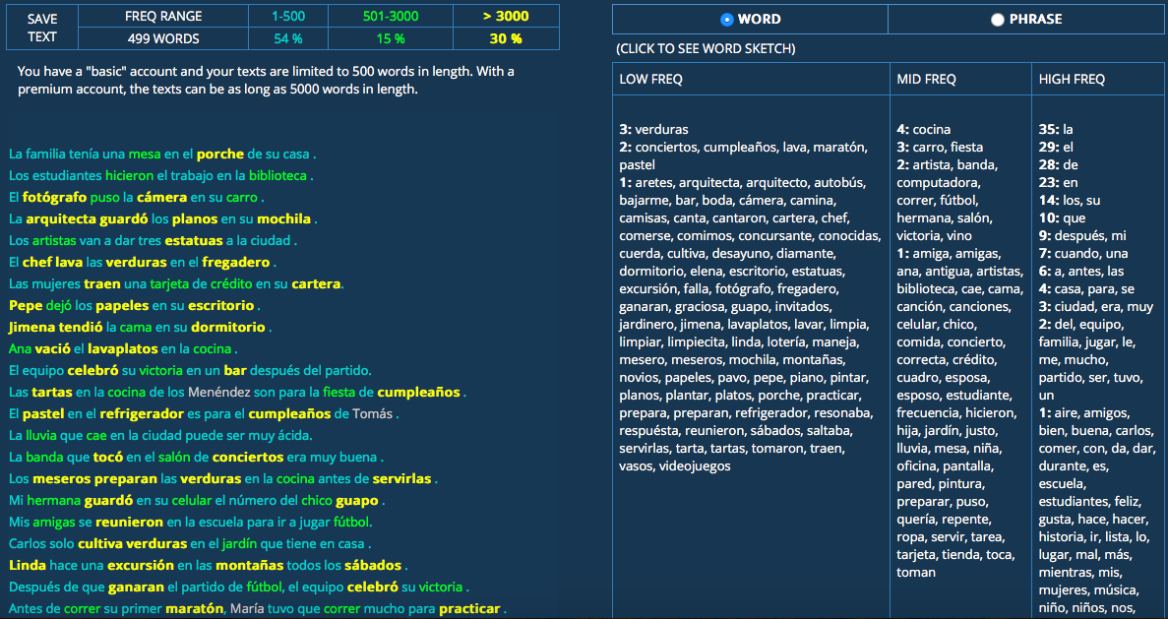
Manejar | 921
maestro | 944
reunir | 964
cámara | 1029
marco | 1051
sábado | 1052
caminar | 1153
cantar | 1167
empleado | 1252
Revisar | 1323 |  |  |  |  |  |  | 41-91
practicar | 1347 |  |  |  |  |  |  | low frequency
lindo | 1551 |  |  |  |  |  |  | 3: verduras
deportivo | 1626 |  |  |  |  |  |  | 2: conciertos, cumpleaños, lava, maratón, pastel
Plano | 1638 |  |  |  |  |  |  | 1: aretes, arquitecta, arquitecto, autobús, bajarme, bar, boda, cámara, camina, camisas, canta, cantaron, cartera, chef, comerse, comimos, concursante, conocidas, cuerda, cultiva, desayuno, diamante, dormitorio, elena, escritorio, estatuas, excursión, falla, fotógrafo, fregadero, ganaran, graciosa, guapo, invitados, jardinero, jimena, lavaplatos, lavar, limpia, limpiar, limpiecita, linda, lotería, maneja, mesero, meseros, mochila, montañas, novios, papeles, pavo, pepe, piano, pintar, planos, plantar, platos, porche, practicar, prepara, preparan, refrigerador, resonaba, respuesta, reunieron, sábados, saltaba, servirlas, tarta, tartas, tomaron, traen, vasos, videojuegos
conocido | 1654
piso | 1681
Armar | 1704
concierto | 1715
creativo | 1863
montañas | 1886
Beber | 1894
Gritar | 1909
carro | 1992
platos | 1995
Montar | 2003
Rendir | 2027
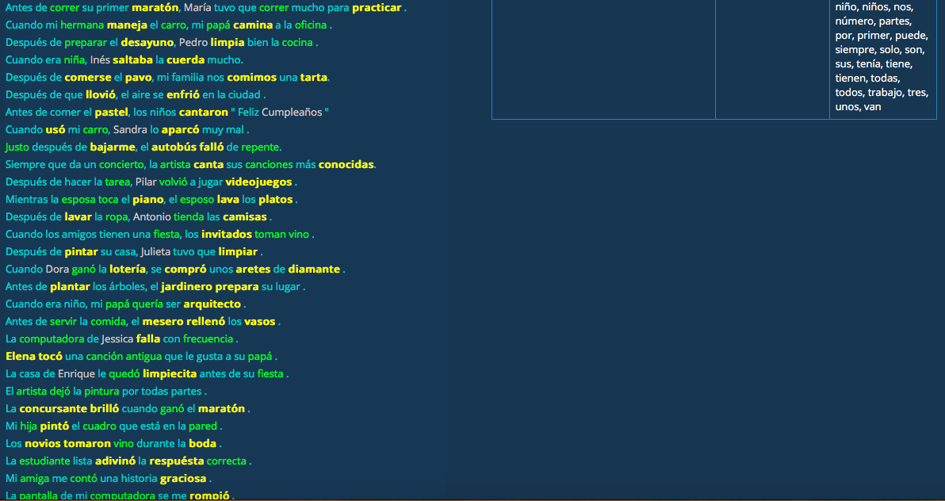
Novio | 2054
Saltar | 2074 |  |  |  |  |  |  | mid frequency
italiano | 2125 |  |  |  |  |  |  | 4: cocina
Limpiar | 2130 |  |  |  |  |  |  | 3: carro, fiesta
pintar | 2167 |  |  |  |  |  |  | 2: artista, banda, computadora, correr, fútbol, hermana, salón, victoria, vino
Renunciar | 2212 |  |  |  |  |  |  | 1: amiga, amigas, ana, antigua, artistas, biblioteca, cae, cama, canción, canciones, celular, chico, comida, concierto, correcta, crédito, cuadro, esposa, esposo, estudiante, frecuencia, hicieron, hija, jardín, justo, lluvia, mesa, niña, oficina, pantalla, pared, pintura, preparar, puso, quería, repente, ropa, servir, tarea, tarjeta, tienda, toca, toman
Descansar | 2283
colega | 2345
abuelo | 2358
Entrenar | 2401
lavar | 2407 |  |  |  |  |  |  | high frequency
vaso | 2461 |  |  |  |  |  |  | 35: la
Fallar | 2483 |  |  |  |  |  |  | 29: el
Colgar | 2534 |  |  |  |  |  |  | 28: de
boda | 2644 |  |  |  |  |  |  | 23: en
aviso | 2694 |  |  |  |  |  |  | 14: los, su
Rezar | 2771 |  |  |  |  |  |  | 10: que
cultivar | 2784 |  |  |  |  |  |  | 9: después, mi
videojuego | 2987 |  | used, training | used, not trained | used, not critical | no used |  | 7: cuando, una
Sucio | 3152 |  | 1 |  |  |  |  | 6: a, antes, las
cuerda | 3279 |  | 1 |  |  |  |  | 4: casa, para, se
invitado | 3339 |  |  |  | 1 |  |  | 3: ciudad, era, muy
simbólico | 3340 | cognate 2 off? |  |  |  | 1 |  | 2: del, equipo, familia, jugar, le, me, mucho, partido, ser, tuvo, un
cumpleaños | 3349 | ??? |  |  | 1 |  |  | 1: aire, amigos, bien, buena, carlos, comer, con, da, dar, durante, es, escuela, estudiantes, feliz, gusta, hace, hacer, historia, ir, lista, lo, lugar, mal, más, mientras, mis, mujeres, música, niño, niños, nos, número, partes, por, primer, puede, siempre, solo, son, sus, tenía, tiene, tienen, todas, todos, trabajo, tres, unos, van
pollo | 3357 |  |  | 1
pescado | 3403 |  |  |  | 1
cartera | 3405 |  | 1
prejuicio | 3418 |  |  |  | 1
carpeta | 3427 |  | 1
Brillar | 3436 |  | 1
plantar | 3439 |  |  |  |  | 1
verdura | 3442 |  |  |  |  | 1
escritorio | 3453 | banco? 988 |  |  |  | 1
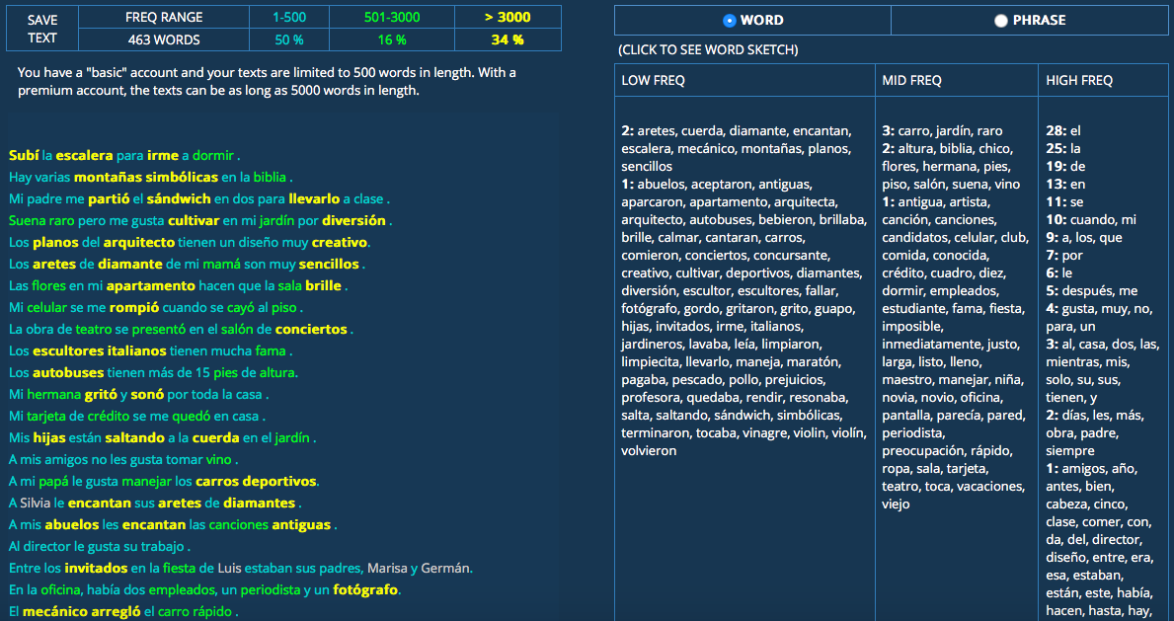
arquitecto | 3472 | cognate 1 off |  | 1 |  |  |  | 1-20 and 92 to end
bar | 3630 | direct cognate |  |  |  | 1
fotógrafo | 3651 |  |  |  | 1 |  |  | low frequency
escalera | 3677 |  | 1 |  |  |  |  | 2: aretes, cuerda, diamante, encantan, escalera, mecánico, montañas, planos, sencillos
desayuno | 3850 |  |  |  | 1 |  |  | 1: abuelos, aceptaron, antiguas, aparcaron, apartamento, arquitecta, arquitecto, autobuses, bebieron, brillaba, brille, calmar, cantaran, carros, comieron, conciertos, concursante, creativo, cultivar, deportivos, diamantes, diversión, escultor, escultores, fallar, fotógrafo, gordo, gritaron, grito, guapo, hijas, invitados, irme, italianos, jardineros, lavaba, leía, limpiaron, limpiecita, llevarlo, maneja, maratón, pagaba, pescado, pollo, prejuicios, profesora, quedaba, rendir, resonaba, salta, saltando, sándwich, simbólicas, terminaron, tocaba, vinagre, violín, violín, volvieron
camisa | 3866 | falda 5031 |  |  |  | 1
autobús | 3887 | tren 2179 |  |  | 1
diversión | 3925 |  |  |  |  | 1
Acomodar | 3955 |  |  |  | 1
Calmar | 3973 |  |  |  | 1
apartamento | 4077 | cognate 2 off, piso 1681
guapo | 4170 |  |  |  | 1
gracioso | 4175 |  |  |  |  | 1
gordo | 4198 |  |  |  |  | 1 |  | mid freuqency
retrato | 4276 |  |  |  |  | 1 |  | 3: carro, jardín, raro
muñeca | 4568 |  |  |  |  | 1 |  | 2: altura, biblia, chico, flores, hermana, pies, piso, salón, suena, vino
exhibición | 4632 | cognate 1 off |  |  |  |  |  | 1: antigua, artista, canción, canciones, candidatos, celular, club, comida, conocida, crédito, cuadro, diez, dormir, empleados, estudiante, fama, fiesta, imposible, inmediatamente, justo, larga, listo, lleno, maestro, manejar, niña, novia, novio, oficina, pantalla, parecía, pared, periodista, preocupación, rápido, ropa, sala, tarjeta, teatro, toca, vacaciones, viejo
estatua | 4871 |  |  |  | 1
escultura | 4892 |  |  |  | 1
Festejejar | 4943 |  |  |  |  | 1
cuaderno | 5064 |  |  |  | 1
pastel | 5141 |  |  |  | 1
pantalones | 5165 | pantalón 4960 |  |  | 1
micrófono | 5209 | cognate 2 off? |  |  | 1
olla | 5300 |  |  |  |  | 1 |  | high frequency
mochila | 5359 |  |  |  | 1 |  |  | 28: el
galleta | 5438 |  |  |  |  | 1 |  | 25: la
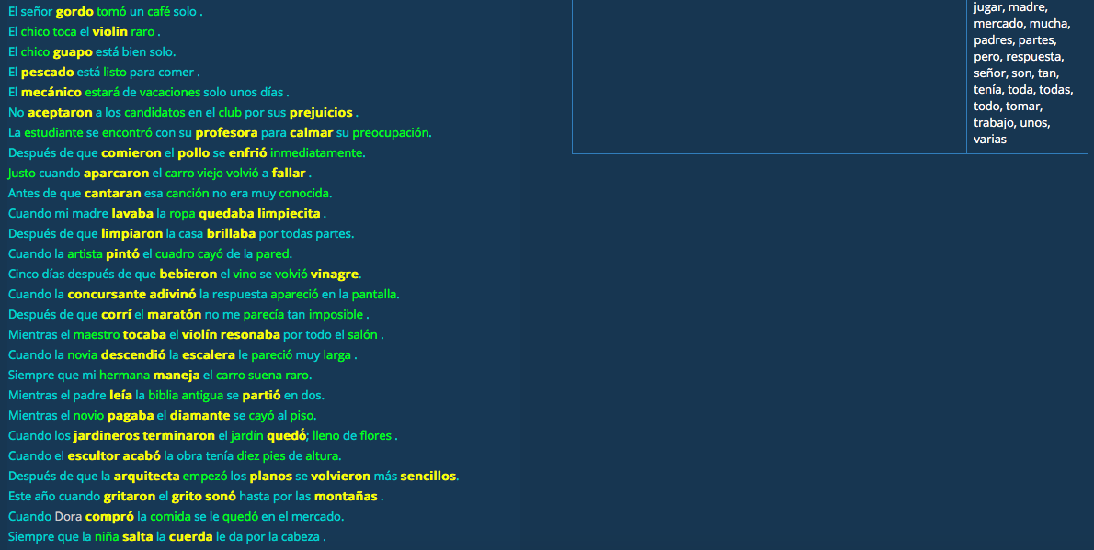
desayunar | 6013 |  |  |  | 1 |  |  | 19: de
abrigo | 6068 |  |  |  | 1 |  |  | 13: en
dormitorio | 6096 | replace with cuarto |  |  |  | 1 |  | 11: se
maratón | 6185 |  | 1 |  |  |  |  | 10: cuando, mi
piano | 6330 | direct cognate |  | 1 |  |  |  | 9: a, los, que
diamante | 6443 |  | 1 |  |  |  |  | 7: por
chef | 6598 | replaced, cocinero | 1 |  |  |  |  | 6: le
excursión | 6654 | cognate? |  |  |  | 1 |  | 5: después, me
lotería | 6982 | cognate 2 off |  |  |  | 1 |  | 4: gusta, muy, no, para, un
vinagre | 7027 | cognate 1/2 off |  | 1 |  |  |  | 3: al, casa, dos, las, mientras, mis, solo, su, sus, tienen, y
Resonar | 7211 |  | 1 |  |  |  |  | 2: días, les, más, obra, padre, siempre
pavo | 7634 |  |  | 1 |  |  |  | 1: amigos, año, antes, bien, cabeza, cinco, clase, comer, con, da, del, director, diseño, entre, era, esa, estaban, están, este, había, hacen, hasta, hay, jugar, madre, mercado, mucha, padres, partes, pero, respuesta, señor, son, tan, tenía, toda, todas, todo, tomar, trabajo, unos, varias
tarta | 7797 |  |  |  |  | 1
violín | 8136 | direct cognate |  | 1
mecánico | 8231 | cognate 2 off, adjective form:3710 | 1
buzón | 8551 |  | 1
refrigerador | 8976 | cognate 1 off |  |  | 1
Aparcar | 9045 |  | 1
escultor | 9363 |  |  | 1
concursante | 9388 |  |  |  |  | 1
jardinero | 9952 |  | 1
librero | 10360 |  | 1
sándwich | 12508 | direct cognate |  |  | 1
mesero | 12927 |  |  |  | 1
aretes | 14485 |  |  |  |  | 1
clóset | 14909 | direct cognate, armario: 6008 |  |  | 1
porche | 19797 |  |  |  | 1
fregadero | 21628 |  | 1
lavaplatos | 22855 |  | 1
ático | not in list | cognate 2 off |  |  |  | 1
 |  | sótano |  | 8333

 |  |  | 17 | 7 | 24 | 21

